Tabelle1
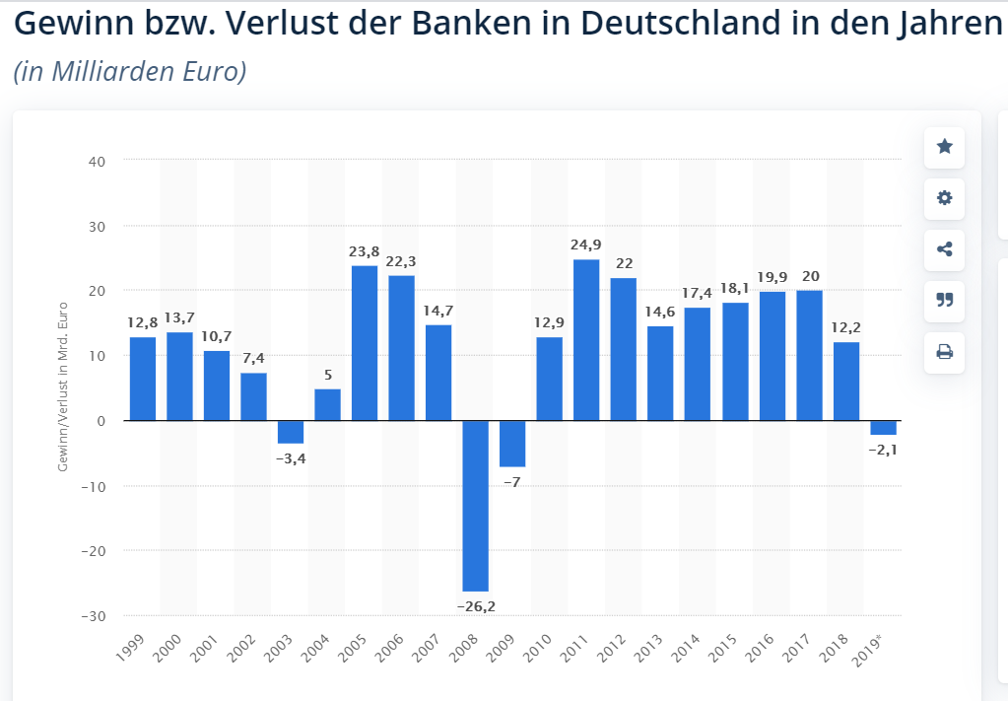
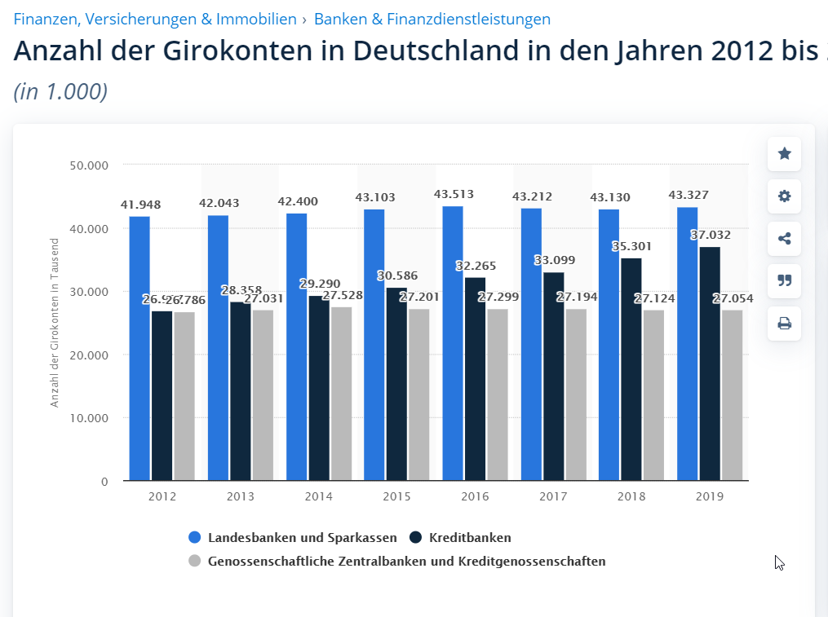
Bankprodukt | Gewinn gesamt | Gewinn pro Verkauf | Prozentsatz | verkaufte Stückzahl pro GJ | Pro Monat
Versicherung | 326600 | 1633 | 0.23 | 200 | 16.67
Altersvorsorge | 184600 | 1230.67 | 0.13 | 150 | 12.5
Bausparvertrag | 156200 | 195.25 | 0.11 | 800 | 66.67
Depotkonto | 170400 | 486.86 | 0.12 | 350 | 29.17
Girokonto | 71000 | 76.34 | 0.05 | 930 | 77.5
Kredit | 454400 | 126.22 | 0.32 | 3600 | 300
Tagesgeldkonto | 56800 | 177.5 | 0.04 | 320 | 26.67

Jungbank: 0,05% der gesamten Bankenwelt in DE - 20% Gewinn aus dem Verkauf von Bankprodukten an Privatpersonen
Gewinn Jungbank: 296.000 € | 1420000

P | % | k%
 | 0.05 | 5
 | 0.32 | 37 |  |  |  | Durchschnittlicher Gewinn: 283,6 /20 = 14,18
 | 0.04 | 41 |  |  |  | Jungbank: 71.000 |  | Neuabschluss von Girokonten: 197+1731-70= 1.858.000
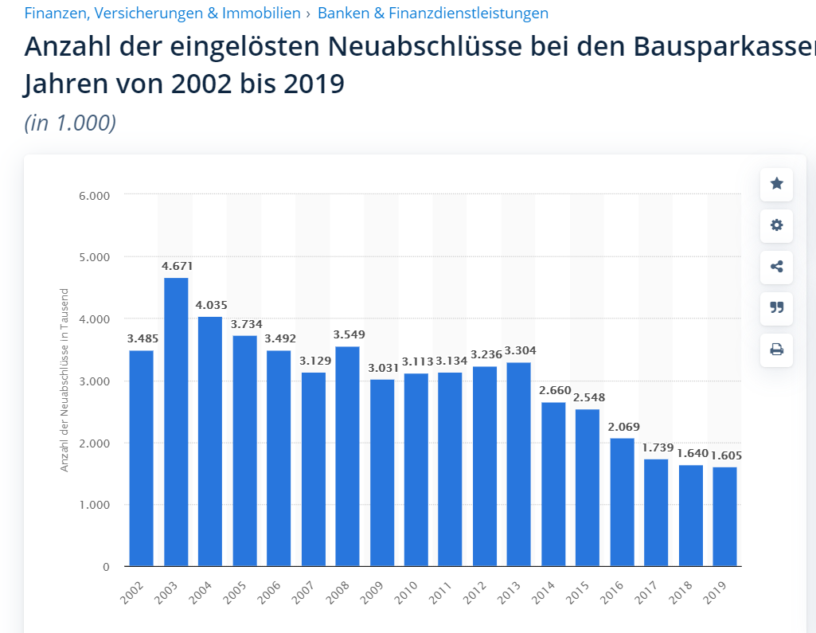
 | 0.12 | 53 |  |  |  |  |  | Jungbank: 9250
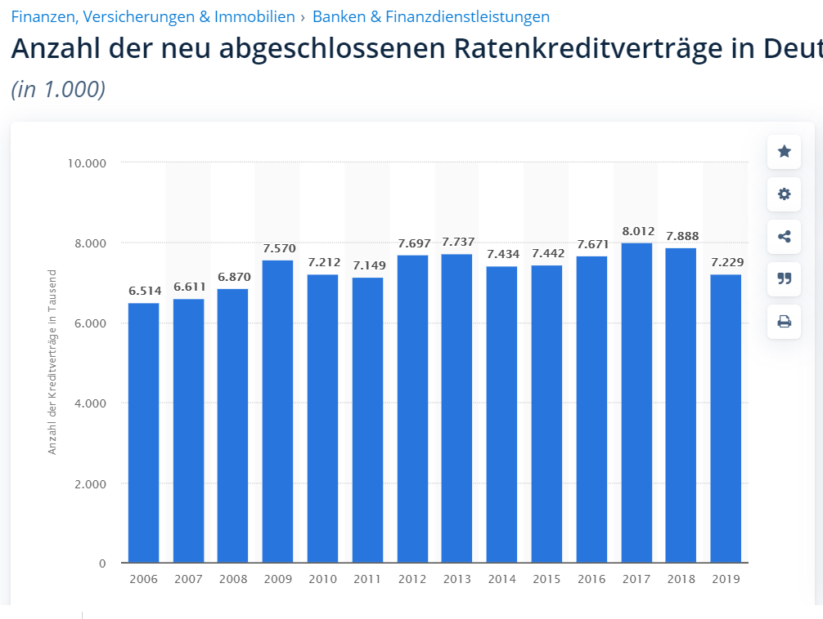
 | 0.13 | 66
 | 0.23 | 89
 | 0.11 | 100

 |  |  |  |  |  |  |  | Jungbank: 36145

 |  |  |  |  |  | Jungbank: 8000
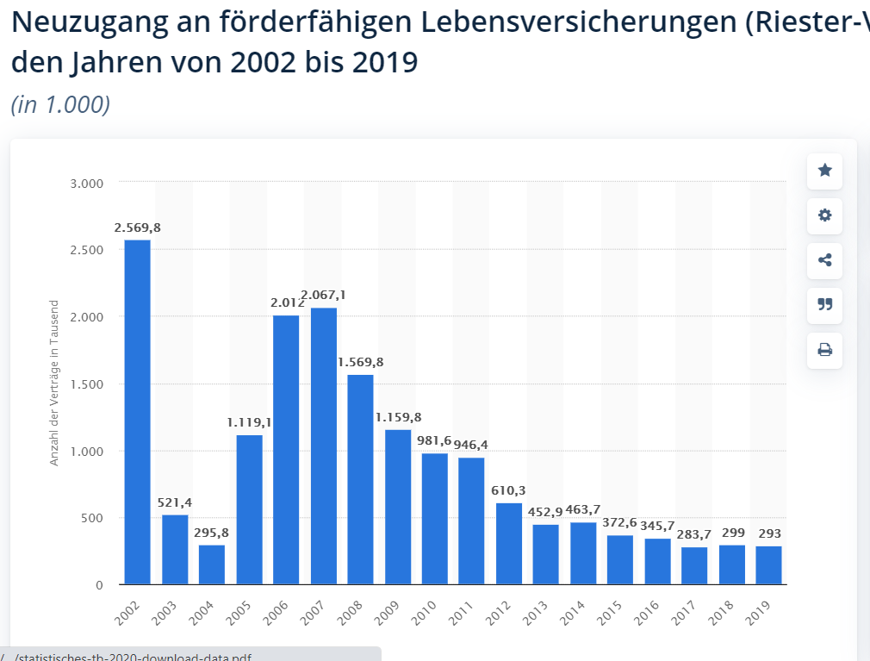
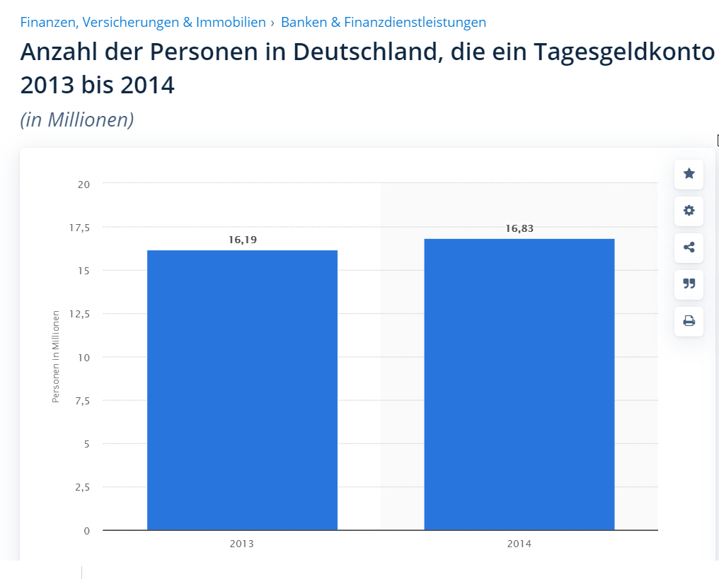

 |  |  |  |  |  |  | Jungbank: 3200
 |  |  |  |  |  | Jungbank: 1500

